Мастер
Чек-лист проверок функциональности CitiesMastersBot - Мастер
№ | Описание проверки | Статус | Комментарий | Ссылка на баг-репорт
Проверка первичной работы бота
1 | При первичном переходе пользователя в бот он видит информационное сообщение What can this bot do? и кнопку "Старт" | PASSED |  | https://docs.google.com/document/d/1FMxVysMi_4rpgv4CPNTeXgYg897K8vqefMBXrz1F4R4/edit
2 | Бот начинает работать после клика по кнопке "Start"/"Начать" | PASSED
3 | После клика по кнопке "Start"/"Начать" появляется информационное сообщение о работе с ботом "Добро пожаловать в чат..." | PASSED
4 | Открывается раздел "Кабинет мастера" | PASSED
Проверка меню "Кабинет мастера"
5 | Наличие в меню раздела "Управление расписанием" | PASSED
6 | Наличие в меню раздела "Клиенты" | PASSED
7 | Наличие в меню раздела "Записи" | PASSED
8 | Наличие в меню раздела "Сегодня" | PASSED
9 | Наличие в меню раздела "Настройки" | PASSED
10 | Наличие в меню раздела "Регистрация личного кабинета" | PASSED
Управление расписанием: Проверки создания расписания, "Создать"
11 | Нажатие на кнопку "Создать" ведет на календарь | PASSED
12 | Рядом с выбранным днем появляется галочка | PASSED
13 | Выбрать активный день в календаре | PASSED
14 | Выбрать все активные дни в календаре | PASSED
15 | Сначала выбрать день, а потом убрать выбор | PASSED
16 | Невозможно выбрать неактивный день в календаре | PASSED
17 | При нажатии на кнопку "Отменить" пользователя возвращает в раздел управление расписанием | PASSED
18 | При нажатии на кнопку "Готово" без выбранных дат ничего не происходит | PASSED
19 | При нажатии на кнопку "Готово" с выбранными датами пользователь переходит на следующую страницу с выбором времени начала и окончания рабочего дня | PASSED
20 | Стрелочками можно листать даты, которые не видно в списке | PASSED
21 | Выбрать время начала работы раньше, чем время окончания | PASSED
22 | Невозможно выбрать временем начала и временем окончания один и тот же час | FAILED |  | BUG-1
23 | Невозможно выбрать время начала работы позже, чем время ее окончание | FAILED |  | BUG-2
24 | Выбрать время начала/окончания, а потом поменять его | PASSED
25 | При нажатии на кнопку "Готово" без выбранного времени ничего не происходит | PASSED
26 | При нажатии на кнопку "Готово" с выбранными часами начала и окончания работы пользователь переходит к разделу выбора начала и окончания перерыва | PASSED
27 | При нажатии на кнопку "Отменить" пользователя возвращает на предыдущую страницу с выбором дат ? (логично сделать кнопку назад, чтобы пользователь смог даты исправить или добавить еще) | FAILED | При нажатии кнопки "Отменить" перекидывает сразу в управление расписанием:(
28 | Создать перерыв течении рабочего дня | PASSED
29 | Невозможно выбрать временем начала и временем окончания перерыва один и тот же час | FAILED |  | BUG-1
30 | Невозможно выбрать временем начала и окончания перерыва часы начала и окончания рабочего дня | FAILED |  | BUG-3
31 | Невозможно выбрать перерыв длиннее, чем рабочий день | FAILED |  | BUG-3
32 | Кнопка отменить (а лучше назад))) возвращает на предыдущую страницу с выбором времени рабочего дня | FAILED | При нажатии кнопки "Отменить" перекидывает сразу в управление расписанием:(
33 | Кнопка Готово кликабельна, только после выбора времени начала и окончания перерыва | PASSED
34 | Нажатие на кнопку Готово с выбранными датами успешно сохраняет расписание | PASSED
35 | При нажатии на кнопку "Пропуск" расписание успешно создано | PASSED
Управление расписанием: Проверки просмотра расписания, "Просмотреть"
36 | Отображаются все ранее созданные расписания | PASSED
37 | Количество часов работы и перерывов отображаются согласно дням | PASSED
38 | Отображается количество рабочих часов | PASSED
39 | Отображается корректное количество рабочих часов | FAILED | Из-за бага с временем начала работы позже, чем ее окончания, чем рабочий день отображается минусовое количество часов (-3) | BUG-4
40 | Если расписание удалить, оно не будет отображаться в списке расписаний во вкладке Просмотреть | PASSED
41 | Если расписаний ранее не создано во вкладке "Просмотреть" отображается текст: Расписание не создано | PASSED
Управление расписанием: Проверки на замену дня в расписании, "Заменить"
42 | При нажатии кнопки "Заменить" открывается календарь с датами, на которые созданы расписания | PASSED
43 | При нажатии кнопки "Заменить" , если расписание не создано, отображается текст "Расписание не создано" |  | Это мое предложение, как сделать сервис приятнее. Например, такой текст высвечивается, если мы Просматриваем расписания, а они не созданы. А сейчас, открывая "Заменить" без созданного ранее расписания, отображается календарь, в котором видны только дни недели. Вот так:
44 | В календаре отображаются правильные даты | PASSED
45 | Выбрать дату, которая нуждается в изменении, можно кликнув по ней | PASSED
46 | Можно добавить замену не только часам работы и перерыва, но и замену расписания с одного дня на другой свободный день
47 | Часы работы и перерыва меняются корректно | PASSED
48 | Можно заменить только часы работы без указания часов перерыва | PASSED
49 | Можно заменить только часы перерыва | PASSED
50 | Можно заменить время сразу в нескольких днях | PASSED
51 | Нажатие кнопки "Отмена" возвращает нас в раздел "Управление расписанием" | PASSED
Управление расписанием: Проверки на удаление расписания, "Удалить"
52 | При нажатии на кнопку "Удалить" откроется календарь с датами, на которые созданы расписания | PASSED
53 | При нажатии кнопки "Удалить" , если расписание не создано, отображается текст "Расписание не создано" |  | Аналогично "Заменить"
54 | Выбрать дату, которую нужно удалить, можно кликнув по ней | PASSED
55 | Можно выбрать для удаления одну дату | PASSED
56 | Можно выбрать для удаления несколько дат | PASSED
57 | После выбора дат пользователь переходит на страничку с подтверждением удаления | PASSED
58 | Расписание удаляется после того, как пользователь ставит галочку рядом с текстом "Подтверждаю удаление" и нажимает кнопку "Удалить" | PASSED
59 | После удаления дата удалена, ее нельзя просмотреть, изменить | PASSED
60 | При нажатии кнопки "Назад" пользователь возвращается в раздел "Управление расписанием" | PASSED
61 | После удаления даты отображается текст "Расписание успешно удалено" | PASSED
Управление расписанием: Проверки на редактирование расписания "Редактировать день"
62 | При нажатии на кнопку "Редактировать день" открывается календарь с датами, на которые созданы расписания | PASSED
63 | При нажатии кнопки "Редактировать день" , если расписание не создано, отображается текст "Расписание не создано"
64 | При выборе дня отображается верное рабочее время | PASSED
65 | При редактировании расписания дата отображается в верном формате | FAILED | Сейчас отображается месяц/день/год А должно:д/м/г | BUG-5
66 | Нельзя отредактировать удаленные расписание | PASSED
67 | Редактировать расписание на +15 мин (9:15) | PASSED
68 | Редактировать расписание на -15 мин (8:45) | PASSED
69 | Редактировать расписание на +30 мин | PASSED
70 | Редактировать расписание на -30 мин | PASSED
71 | Редактировать расписание на +1 час | PASSED
72 | Редактировать расписание на -1 час | PASSED
73 | Редактировать расписание на +2 часа | PASSED
74 | Редактировать расписание на -2 часа | PASSED
75 | Удалить один период работы | PASSED
76 | Удалить оба периода работы (до перерыва и после) | PASSED | Возможность удалить есть, но при таком условии кнопка "Готово" не кликабельна
77 | Добавить период работы | PASSED
78 | После редактирования расписания отображается текст "Расписание изменено" | PASSED
79 | Нажатие на кнопку "Отмена" отменяет редактирование и возвращает во вкладку "Редактирование расписания" | PASSED
Управление расписанием: Проверка работы кнопки "Назад"
80 | Кнопка Назад возвращает пользователя в Кабинет мастера | PASSED
Клиенты: Проверки на дополнение клиента, "Добавить"
81 | При нажатии на кнопку "Добавить" отображается текст: "Введите имя клиента Или добавьте его контакт из адресной книги или пришлите сюда любое сообщение клиента." | PASSED
82 | Добавить клиента вводом имени | PASSED
83 | Именем клиента не могут быть цифры, смайлики, спец. символы | FAILED | Нет ограничений на ввод символов (не знаю можно ли так сделать в боте и нужно ли)
84 | После добавления имени клиента, отображается текст "Введите телефон клиента" | PASSED
85 | Номер клиента необязателен для добавления, можно пропустить нажав кнопку "Пропуск" | PASSED
86 | После добавления телефона клиента, отображается текст "Введите дополнительное описание клиента" | PASSED
87 | Дополнительное описание можно добавить, а можно пропустить нажав "Пропуск" | PASSED
88 | Кнопка "Отмена" ведет в раздел "Клиенты" | PASSED
89 | После добавление клиента отображается текст "Клиент (имя) добавлен(а) в личный список клиентов." | PASSED
90 | Добавить клиента с помощью его контакта из адресной книги | FAILED | 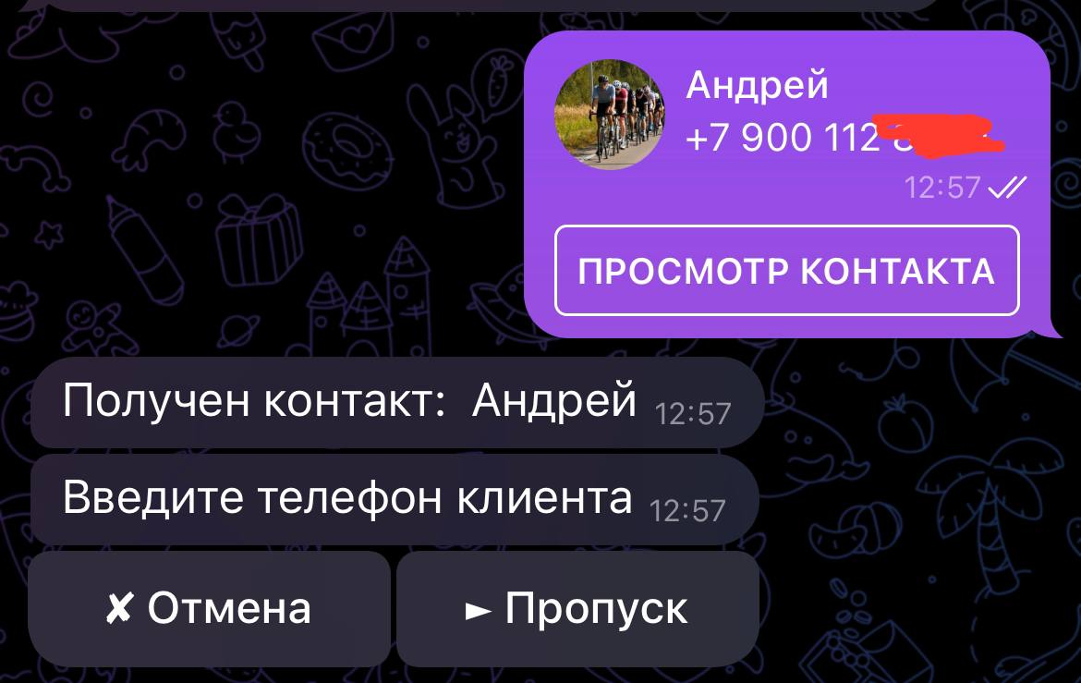 При добавлении клиента из адресной книги просит ввести номер "Введите телефон клиента". Было бы классно, если бы номер телефона прямо из контакта брала, а так нет особо смысла в этой фиче как будто.
91 | Добавить клиента его пересланным сообщением | PASSED
92 | Добавить разных клиента с одинаковыми именами | FAILED | 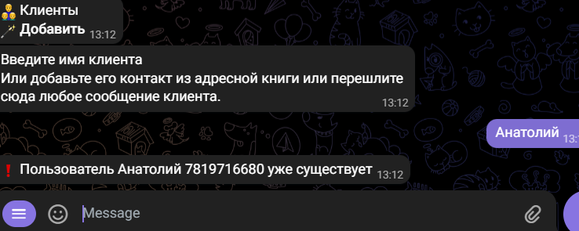 Невозможно добавить несколько клиентов с одинаковыми именами. Было бы классно, если бы система отличала клиентов по номеру телефона, а не имени. А так при вводе повторяющегося имени, номер телефона уже ввести не дает. Система также не дает отменить ввод, пока не введешь другого имени.
93 | Наверное, это трудно мониторить, но в поле Телефон можно ввести не только цифры, но и буквы, спец. символы и т.п. Было бы хорошо, если бы в случае добавления номера, с некорректными для телефонных номеров символами,приходило сообщение с ошибкой "Введите корректный номер".
94 | Отмена добавления клиента при вводе имени клиента, телефона или доп. информации ведет в раздел "Клиенты" | PASSED
95 | В разделе "Клиенты" нет возможности удалить клиента |  | Так клиентская база может стать слишком большой и содержать лишние контакты, следовательно будет неудобно ориентироваться
Клиенты: Изменение информации о клиенте, "Изменить"
96 | При нажатии на кнопку "Изменить" открывается список ранее добавленных клиентов | PASSED
97 | Выбрать клиента, можно кликнув по его имени | PASSED
98 | При нажатии на кнопку "Отмена" открывается раздел "Клиенты" | PASSED
99 | При нажатии на имя клиента, открывается список с данными которые можно изменить: Имя, Телефон, Город проживания | PASSED | При добавлении клиента нет возможности добавить Город проживания, но есть возможность добавить Доп. информацию о клиенте, а изменить ее нельзя.
100 | При нажатии на кнопку "Имя" можно изменить имя клиента | PASSED
101 | При нажатии на кнопку "Номер телефона" можно изменить номер клиента | FAILED |  | BUG-6
102 | При нажатии на кнопку "Город проживания" можно изменить город проживания клиента | FAILED | Город проживания не сохраняется | BUG-7
103 | Текущее значение у Города не отображается, когда пользователь хочет изменить город | FAILED | Должно быть написано "Не указано" | BUG-8
104 | При переходе на Имя, Номер телефона, Город проживания, до изменения отображается текущее значение | FAILED | В Номере телефона отображается "Не указано" при том, что телефон указали раннее. Город проживания не отображается после его изменения. | BUG-8
105 | После изменения данных отображается текст "Данные клиента отредактированы" | FAILED | Сейчас отображается "Кабинет отредактирован" Бот пишет об успешном редактировании даже когда на самом деле изменения не сохранены | BUG-6, 7
106 | Список клиентов можно листать стрелочками | PASSED
107 | Нажатие кнопки "Отмена" ведет в раздел Клиенты | PASSED
Клиенты: Добавить и записать
108 | При нажатии кнопки "Добавить и записать" отображается текст: Введите имя клиента Или добавьте его контакт из адресной книги или перешлите сюда любое сообщение клиента. | PASSED
109 | Нажатие кнопки Отмена ведет в раздел Клиенты | PASSED
110 | Имя клиента можно ввести вручную | PASSED
111 | При вводе имени в ручную система запрашивает номер телефона клиента | PASSED
112 | Ввод номера можно пропустить, Пропуск | PASSED
113 | После ввода номера система запрашивает Доп. информацию | PASSED
114 | Доп. информацию можно пропустить, Пропуск | PASSED
115 | После ввода или пропуска Доп. информации отображается меню с Выбором услуг мастера, созданными ранее | PASSED
116 | Услугу можно выбрать кликнув по ней | PASSED
117 | Отображение выбранной услуги | FAILED | Рядом с выбранной услугой отображается время ее продолжительности единиц измерения: | BUG-9
118 | После выбора услуги отображается календарь с датами, на которые создано расписание | PASSED
119 | Отображение календаря с датами, на которые создано расписание | FAILED | 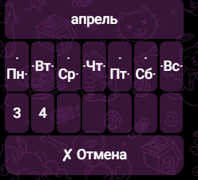 Дни недели отображаются хаотично (возможно стоит изменить размер календаря, при создании расписания он больше и там все хорошо отображается): | BUG-10
120 | В календаре отображаются даты только на две недели | PASSED
121 | Выбрать дату можно кликнув по ней | PASSED
122 | После выбора даты, открывается меню со свободным временем | PASSED
123 | Рабочие часы отображаются корректно | PASSED
124 | Клиента можно записать на сегодня | PASSED
125 | Клиента нельзя записать на вчерашний день | PASSED
126 | Клиента можно записать на завтра | PASSED
127 | Клиента можно записать через 14 дней | PASSED
128 | Клиента можно записать через 13 дней | PASSED
129 | Клиента нельзя записать через 15 дней | PASSED
130 | Можно записать несколько клиентов в один день | PASSED
131 | Несколько клиентов нельзя записать на одно и то же время | PASSED
132 | После выбора времени отображается сообщение "Запись сеанса завершена успешно" | PASSED | Возможно, лучше подойдет текст "Запись успешно создана"
133 | При нажатии кнопки "Отмена" данные удаляются, пользователя возвращает в раздел Клиенты (на всех этапах добавления и записи) | PASSED
134 | Клиента можно добавить с помощью контакты из адресной книги | PASSED
135 | Клиента можно добавить с помощью его пересланного сообщения | PASSED
Клиенты: Проверка работы кнопки "Назад"
136 | Кнопка Назад возвращает пользователя в Кабинет мастера | PASSED
Сегодня: Проверки отображения записей на сегодня
137 | Нажатие на кнопку "Сегодня" ведет в раздел с записями на сегодня, созданными ранее | PASSED
138 | При нажатии на кнопку "Сегодня", если на сегодня записей нет, отображается текст "Нет записей на сегодня" | PASSED
Записи: Записать клиента на прием, "Записать"
139 | При нажатии на кнопку "Записать" открывается список, ранее добавленных клиентов | PASSED
140 | Список можно листать стрелочками | PASSED
141 | Выбрать клиента можно кликнув по его имени в списке | PASSED
142 | После выбора клиента отображается меню с выбором услуги мастера | PASSED
143 | Выбранная услуга отображается корректно | FAILED | Рядом с выбранной услугой отображается время ее продолжительности единиц измерения: | BUG-9
144 | После выбора услуги отображается календарь с датами, на которые создано расписание | PASSED
145 | Календарь отображается корректно | FAILED | 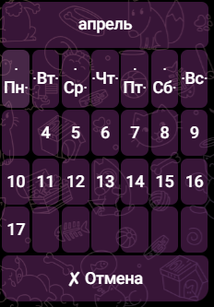 Дни недели отображаются хаотично (возможно стоит изменить размер календаря, при создании расписания он больше и там все хорошо отображается): | BUG-10
146 | В календаре отображаются даты только на две недели
147 | Выбрать дату можно кликнув по ней | PASSED
148 | После выбора даты, открывается меню со свободным временем | PASSED
149 | Рабочие часы отображаются корректно | PASSED
150 | Клиента можно записать на сегодня | PASSED
151 | Клиента нельзя записать на вчерашний день | PASSED
152 | Клиента можно записать на завтра | PASSED
153 | Клиента можно записать через 14 дней | PASSED
154 | Клиента можно записать через 13 дней | PASSED
155 | Клиента нельзя записать через 15 дней
156 | Можно записать несколько клиентов в один день | PASSED
157 | Несколько клиентов нельзя записать на одно и то же время | PASSED
158 | После выбора времени отображается сообщение "Запись сеанса завершена успешно" | PASSED | Возможно, лучше подойдет текст "Запись успешно создана"
159 | При нажатии кнопки "Отмена" данные удаляются, пользователя возвращает в раздел Записи (на всех этапах записи и ее отмены) | PASSED
Записи: Отмена записи, "Отменить"
160 | При нажатии на кнопку "Отменить" открывается меню с записями, созданными ранее | PASSED
161 | При нажатии на кнопку "Отменить", если ранее созданных записей нет, отображается текст: "У Вас пока нет записей" |  | Это как предложение
162 | Календарь можно листать стрелочками | PASSED
163 | Можно удалить сегодняшнюю запись | PASSED
164 | Нельзя удалить вчерашнюю запись
165 | Можно удалить завтрашнюю запись | PASSED
166 | Можно удалить запись через две недели | FAILED | Календарь листается максимум на 7 дней | BUG-11
167 | На записи отображается продолжительность и имя клиента | FAILED | Время в скобках лишнее: | BUG-12
168 | Запись можно выбрать кликнув по ней | PASSED
169 | После выбора записи отображается подтверждение отмены | PASSED
170 | Подтвердить отмену можно поставив галочку рядом с Подтверждаю отмену сеанса и нажав кнопку "Готово" | PASSED | Везде написано отмена записи, а тут сеанса
171 | После отмены записи отображается текст: Визит 09:00 - 09:15 (0.3ч), *имя клиента* отменен | PASSED | Тоже можно заменить на запись и убрать время в скобках
172 | При нажатии кнопки "Отмена" данные удаляются, пользователя возвращает в раздел Записи (на всех этапах записи и ее отмены) | PASSED
173 | Нажатие кнопки "Назад" из Подтверждения отмены, ведет к выборы записей, которые можно удалить | FAILED | Ведет сразу в раздел Записи
Записи: Проверка отображения записей на сегодня "Сегодня"
174 | Дублирует функционал кнопки "Сегодня" из Кабинета мастера
175 | Нажатие на кнопку "Сегодня" ведет в раздел с записями на сегодня, созданными ранее | PASSED
176 | При нажатии на кнопку "Сегодня", если на сегодня записей нет, отображается текст "Нет записей на сегодня" | PASSED
Записи: Просмотр записей на завтра, "Завтра"
177 | При нажатии на кнопку "Завтра" отображается список записей на завтра | PASSED
178 | При нажатии на кнопку "Завтра", если на завтра записей нет, отображается текст "Нет записей на завтра" | PASSED
Записи: "Записать нового клиента"
179 | Полностью дублирует функционал "Добавить и записать" из раздела "Клиенты" | FAILED | Проверки и результаты проверок совпадают с "Добавить и записать"
Записи: Проверка работы кнопки "Назад"
180 | Кнопка Назад возвращает пользователя в Кабинет мастера | PASSED
Настройки: "Изменить личные данные"
181 | При клике по кнопке Настройки открывается меню Личные данные | PASSED
182 | При клике по кнопке Имя мастера отображается текущее имя мастера | PASSED
183 | Изначально именем мастера является то имя, которое указано у него в телеграм | PASSED
184 | Имя мастера можно изменить отправив в бот сообщение с новым именем | PASSED
185 | После изменения имени отображается текст "Кабинет отредактирован" | PASSED | Возможно, больше подойдет текст "Имя изменено"
186 | Сохраняется измененное имя мастера | PASSED
187 | При клике на кнопку Город отображается текущий город | PASSED | В скобках рядом с городом проживания указано для онлайн - ошибка. Скорее тогда оффлайн
188 | При клике на кнопку Город, если пользователь не указал ранее город, отображается текст: Не указано | PASSED
189 | После изменения Город отображается текст "Кабинет отредактирован" | PASSED
190 | Сохраняется измененный город мастера | PASSED
191 | При клике на кнопку Адрес кабинета отображается текущий адрес | PASSED
192 | При клике на кнопку Адрес кабинета, если пользователь не указал ранее адрес, отображается текст: Не указано | PASSED
193 | После изменения Адреса кабинета отображается текст "Кабинет отредактирован" | PASSED
194 | Сохраняется измененный Адрес кабинета мастера | PASSED
195 | При клике на кнопку Описание услуг отображается текущее описание | PASSED
196 | При клике на кнопку Описание услуг, если пользователь не указал описание раннее, отображается текст: Не указано | PASSED
197 | После изменения Описания услуги отображается текст "Кабинет отредактирован" | PASSED
198 | Сохраняется измененное описание услуг | PASSED
199 | При клике на кнопку Доп. информация для клиента отображается текущее описание | PASSED
200 | При клике на кнопку Доп. информация для клиента, если пользователь не указал ее раннее, отображается текст: Не указано | PASSED
201 | После изменения Доп. информации для клиента отображается текст "Кабинет отредактирован" | PASSED
202 | Сохраняется измененная доп. информация для клиента | PASSED
203 | Клик по кнопке Отмена удаляет данные и возвращает пользователя в Настройки | PASSED | Было бы удобнее, что при отмене пользователя возвращало в раздел Личные данные
204 | У мастера нет возможности просмотреть свои личные данные
Настройки: "Услуги мастера"
205 | При нажатии на кнопку "Добавить услуги" отображается текст: "Вводите названия своих услуг (можно вводить сразу несколько):" | PASSED | Лучше употребить слово "Введите..."
206 | Проверка добавления одной услуги | PASSED
207 | Проверка добавления нескольких услуг | FAILED | При вводе нескольких услуг сразу, система объединяет их в одну
208 | Добавление услуги с указанием продолжительности | PASSED
209 | Услугу нельзя добавить без указания ее продолжительности | PASSED
210 | При нажатии кнопки Отмена на всех этапах данные не сохраняются и пользователя возвращает в раздел "Услуги мастера" | PASSED
211 | У мастера нет возможности просмотреть свои услуги
212 | При нажатии на кнопку "Редактировать услугу" открывается меню со списком добавленных ранее услуг | PASSED
213 | При нажатии на кнопку "Редактировать услугу", при не созданных ранее услугах, отображается текст: "Нет добавленных услуг" |  | 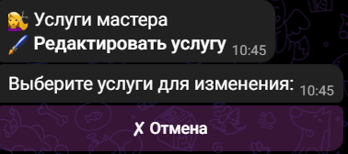 Сейчас отображается так:
214 | Выбрать услугу можно кликнув по ней | PASSED
215 | После клика по услуги отображается её текущее название | PASSED | Что пропустить копирование названия или его изменение?
216 | Изменить название | PASSED
217 | Пропустить изменение названия | PASSED
218 | После изменения или пропуска изменения названия открывается меню с выбором для изменения продолжительности услуги | PASSED
219 | Изменить продолжительность услуги и нажать Готово | PASSED
220 | Оставить текущую продолжительность услуги и нажать Готово | PASSED
221 | Можно выбрать несколько вариантов продолжительности услуги | PASSED
222 | При нажатии кнопки Отмена на всех этапах данные не сохраняются и пользователя возвращает в раздел "Услуги мастера" | PASSED
223 | При нажатии кнопки "Удалить услугу" открывается меню с добавленными раннее услугами | PASSED
224 | При нажатии кнопки "Удалить услугу", если ранее мастера не добавлял услуги или уже все удалил, отображается текст: "Нет добавленных услуг" |  | 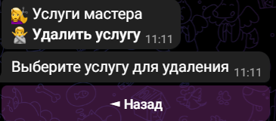 Сейчас так:
225 | После выбора услуги отображается Подтверждение отмены услуги | PASSED
226 | Услуга удалена после того, как мастер поставил галочку рядом с Подтверждаю отмену услуги и нажал кнопку Удалить | PASSED
227 | При нажатии кнопки Отмена на всех этапах данные не сохраняются и пользователя возвращает в раздел "Услуги мастера" | PASSED
228 | При нажатии кнопки "О сервисе" мастеру приходит сообщение с текстом о сервисе | PASSED
229 | Кнопка Назад из Услуг мастера возвращает пользователя в Настройки | PASSED
Регистрация личного кабинета
230 | При клике по кнопке "Регистрация личного кабинета" отображается текст: "Введите Ваше имя (что будет видеть клиент) или пропустите, оставив *имя пользователя в телеграм*:" | PASSED
231 | Имя можно изменить | PASSED
232 | Имя можно не менять, нажав кнопку "Пропуск" | PASSED
233 | После изменения имени приходит сообщение "Имя изменено" | FAILED
234 | После изменения имени система запрашивает ввод Адреса места оказания услуг (если они не онлайн) |  | Ранее система предлагала изменить Адрес кабинета - не однообразно
235 | После добавления адреса или пропуска отображается текст: "Теперь для работы с клиентами нужно создать личный кабинет - им будет телеграм-бот. Происходит это всего в 4 шага, но с переходами в другой чат. Так требует Телеграм, так как кабинет принадлежит Вам. И чтобы было проще, мы сделаем это вместе!" | PASSED
236 | Создать бот через @BotFather | PASSED
237 | Регистрация кабинета мастера завершена успешно | PASSED
238 | После регистрации кабинета мастера, он может управлять функционалом через свой бот | PASSED
Взаимодействие с клиентом
239 | Когда клиента записывается на сеанс, мастеру приходит сообщение: Клиент *имя пользователя*, записался завтра на 11:00 Массаж лица (45 мин) | PASSED
240 | Когда клиента подтверждает запись, у Мастера эта запись также становится подтвержденной | PASSED
241 | При отмене клиентом записи, мастеру приходит сообщение о ее отмене | PASSED

Клиент
Чек-лист проверок функциональности CitiesMastersBot - Клиент
№ | Описание проверки | Статус | Комментарий | Ссылка на баг-репорт
Начало работы с ботом мастера
1 | При первичном переходе пользователя в бот он видит кнопку Старт | PASSED | Не должно быть информации о чате на стартовой странице? | https://docs.google.com/document/d/1FMxVysMi_4rpgv4CPNTeXgYg897K8vqefMBXrz1F4R4/edit
2 | Бот начинает работать после клика по кнопке "Start"/"Начать" | PASSED
3 | После клика по кнопке "Start"/"Начать" появляется информационное сообщение о работе с ботом "Приветствуем, *имя пользователя*! и меню с выбором часового пояса | PASSED
4 | Часовой пояс можно выбрать кликнув на нужный | PASSED
5 | Стрелочками можно листать список часовых поясов | PASSED
6 | При нажатии кнопки "Отмена" приходит сообщение: "Нажмите вход и пройдите регистрацию" | PASSED | Есть ли необходимость кнопки "Отмена"? Ее нажатие ведет к повторным действиям пользователя
7 | Есть ли возможность поменять часовой пояс? Пользователь мог нажать по ошибке. Лучше сделать функционал, когда ты его выбираешь (галочкой) потом подтверждаешь выбор
8 | После выбора часового пояса приходит сообщение "Регистрация успешна завершена" и меню "Мое расписание" | PASSED
Записаться на услугу
9 | При нажатии на кнопку "Записаться на услугу" открывается меню с выбором услуг мастера | PASSED
10 | При нажатии на кнопку "Записаться на услугу", когда у мастера нет услуг... | PASSED
11 | Выбрать услугу можно кликнув по её названию | PASSED
12 | Нажатие кнопки "Отмена" при выборе услуги мастера ведет в раздел "Мое расписание" | PASSED
13 | После выбора услуги система предлагает выбрать продолжительность сеанса | FAILED | 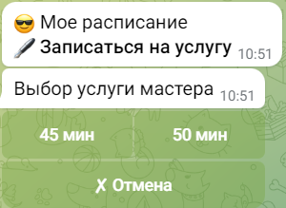 Система не указывает, что выбор времени относится к продолжительности сеанса | BUG-14
14 | Нажатие кнопки "Отмена" при выборе продолжительности сеанса ведет в раздел "Мое расписание" | PASSED
15 | Отображение выбранной услуги | FAILED | Рядом с названием услуги отображается ее продолжительность без единиц измерения: | BUG-15
16 | После выбора времени открывается календарь для выбора даты с рабочими днями мастера | FAILED | 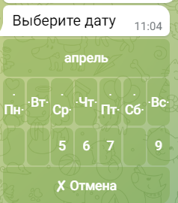 Название дней недели в календаре расположена хаотично (нужно сделать побольше календарь, чтобы норм отображалось): | BUG-16
17 | Нажатие кнопки "Отмена" при выборе даты ведет в раздел "Мое расписание" | PASSED
18 | Выбранная дата отображается в формате дд/мм/гггг | FAILED |  | BUG-17
19 | После выбора даты отображается время для записи на сеанс | PASSED
20 | Отображение времени записи на сеанс, если все доступные часы заняты | FAILED | 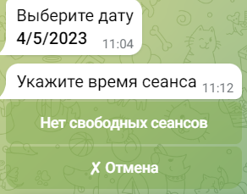 "Нет свободных сеансов" - это кнопка, которая не кликабельна. Думаю лучше сделать этот текст сообщением. То, что сейчас этот текст отображается на кнопке скорее похоже на баг. Нет возможности нажать кнопку, например, Назад, чтобы вернуться и в календарь и выбрать другую дату, так как эта занята полностью. | BUG-18
21 | Время записи на сеанс можно выбрать кликнув по нему | PASSED
22 | После выбора сообщения приходить сообщение: Запись сеанса завершена успешно | PASSED
23 | После записи приходит сообщение: "Доброе утро! *имя пользователя*, завтра (06 апр.) в 14:00 Вы записаны на сеанс *название услуги* (45 мин) у мастера *имя мастера* По адресу: *адрес мастера*" | PASSED
24 | Рядом с сообщением отображаются две кнопки: "Подтвердить" и "Не получается" | PASSED
25 | При нажатии кнопки "Не получается" отображаются две кнопки "Назад" и "Отменить запись" | PASSED | Кнопка "Назад" отображается с многоточием | BUG-19
26 | При нажатии на кнопку Подтвердить под текстом с информацией о сеансе отображается Подтверждено | PASSED
27 | После подтверждения появляется кнопка "Изменить решение..." | PASSED
28 | При нажатии на "Изменить решение..." отображается две кнопки "Назад" и "Отменить запись" | PASSED | Кнопка "Назад" отображается с многоточием | BUG-19
29 | При нажатие на кнопку Отменить запись, запись отменяется | PASSED
30 | Проверка записи на сегодня | FAILED | Пишет что нет свободных сеансов, хотя до окончания рабочего дня еще долго и не один сеанс не занят
31 | Проверка записи на сегодня на уже прошедшее время | PASSED
32 | Проверка записи на завтра | PASSED
33 | Невозможно записаться на вчера | PASSED
34 | Проверить запись через 13 дней | PASSED
35 | Проверить запись через 14 дней | PASSED
36 | Невозможно записаться через 15 дней | PASSED
37 | Записаться на две разные услуги в один день | PASSED
Посмотреть расписание
38 | При нажатии на кнопку "Просмотреть расписание" открывается список записей клиента | PASSED
39 | При нажатии на кнопку "Просмотреть расписание", когда у клиента нет записей, отображается текст "Нет записей" | PASSED
Отменить запись
40 | При нажатии на кнопку "Отменить запись" открывает список с ранее созданными клиентом записями | PASSED
41 | Если у клиента нет записей, отображается текст "Нет записей" | FAILED |  | BUG-20
42 | Для выбора записи нужно нажать на нее | PASSED
43 | После выбора записи приходит Подтверждение отмены | PASSED
44 | На кнопке услуги отображается лишний формат времени
45 | Кнопка Назад из Подтверждения отмены возвращает пользователя в раздел Мое расписание | PASSED
46 | При подтверждении оплаты и нажатии кнопки Готово сеанс становится отмененным | PASSED
Настройки
47 | При нажатии кнопки "Настройки" открывается меню настроек | PASSED
48 | При нажатии на кнопку "Изменить личные данные" открывается меню с личными данными | PASSED
49 | При нажатии на кнопку "Имя" отображается текущее имя пользователя | PASSED
50 | Проверка изменения имени | PASSED
51 | После изменения имени приходит сообщение "Кабинет отредактирован" | PASSED
52 | При нажатии кнопки "Отмена" в редактировании имени, пользователя возвращает в раздел Настройки | PASSED
53 | При нажатии на кнопку "Город проживания" отображается текущее значение | PASSED
54 | Проверка изменения города проживания | PASSED
55 | После изменения Города проживания приходит сообщение "Кабинет отредактирован" | PASSED
56 | При нажатии кнопки "Отмена" в редактировании города проживания, пользователя возвращает в раздел Настройки | PASSED
57 | При нажатии на кнопку "Номер телефона" отображается текущее значение | PASSED
58 | Проверка изменения номера телефона | PASSED
59 | После изменения Номера телефона приходит сообщение "Кабинет отредактирован" | PASSED
60 | При нажатии кнопки "Отмена" в редактировании Номера телефона, пользователя возвращает в раздел Настройки | PASSED
61 | При нажатии кнопке "О сервисе" пользователю приходит сообщение с информацией о сервисе | PASSED
62 | Нажатие на кнопку "Назад" в разделе Настройки, возвращает пользователя в раздел Мое расписание | PASSED
63 | Запись клиента с другим часовым поясом |  | Разница во времени не совпадает с действительной | BUG-21

